RESUMEN

 | CLIENTE: | COTECMAR/GEDIN | PROYECTO: | LANCHA TAM |  |  | N° DOC:
 | SERVICIO: |  | ID PROYECTO: | 179 |  |  | N° de VERSION: | 0
 |  |  | PLANO REF. : | MER-179-100
 | PROPOSITO: | Definir las dimensiones de los elementos que conforman la estructura del casco

[4020] ESCANTILLONADO DEL CASCO DE LA LANCHA AMBULANCIA TAM (FIBRA DE VIDRIO)

Dimensiones de escantillón |  |  |  |  |  | Dimensiones generales
Eslora de escatillón | 10.56 | m |  |  |  | Eslora total | 12.20 | m
Manga en flotacion (BWL) | 2.80 | m |  |  |  | Eslora de flotación (LWL) | 11.00 | m
Puntal (D) | 1.40 | m |  |  |  | Manga máxima | 2.80 | m
Calado (d) | 0.53 | m |  |  |  | Calado de diseño | 0.53 | m
Desplazamiento (Δ) | 8.10 | Ton |  |  |  | Desplazamiento de diseño | 8.10 | Ton
Velocidad (V) | 25.00 | Knots |  |  |  | N° tripulación | 2.00 | personas
Astilla Muerta Fondo en LCG (βcg) | 13.00 | ° |  |  |  | Velocidad máxima | 25.00 | nudos
Astilla Muerta Fondo Cerca al LCG (βxx) | 19.00 | °
Astilla Muerta Costados en LCG (βcg) | 5.00 | °

TABLA DE RESULTADOS
GREY CODE - ISO 12215

 |  |  |  | instalado
[10.6] Espesor en el fondo |  | 6.7 | mm | 6 | mm

[10.6] Espesor en el costado |  | 2.9 | mm | 6 | mm

[10.6] Espesor en cubierta |  | 2.9 | mm | 6 | mm

[11.1]Refuerzos long. Fondo (Sm) | 7.86 | cm^3
F.S capa de menor resistencia | 3.24

[11.1]Refuerzos long. costados (Sm) | 1.01 | cm^3
F.S capa de menor resistencia | 2.44

[11.1]refuerzos long. cubierta (Sm) | 3.53 | cm^3
F.S capa de menor resistencia | 4.09

[11.1] mamparos (Sm) | 0.02 | cm^3/cm
F.S capa de menor resistencia | 30.11

Notas:
Información adicional se muestra en las siguientes hojas según el código utilizado
Se toma como criterio de diseño la condición más crítica entre ambas normas

Convención de colores:
casillas modificables
Valor no cumple con el criterio
Valor cumple con el criterio

ISO 12215 Datos de entrada
 | CLIENTE: | COTECMAR/GEDIN | PROYECTO: | LANCHA TAM |  |  | N° DOC:
 | SERVICIO: |  | ID PROYECTO: | 179 |  |  | N° de VERSION: | 0
 |  |  | PLANO REF. : | MER-179-100
 | PROPOSITO: | Definir las dimensiones de los elementos que conforman la estructura del casco

ESCANTILLONADO GREY CODE - ISO 12215

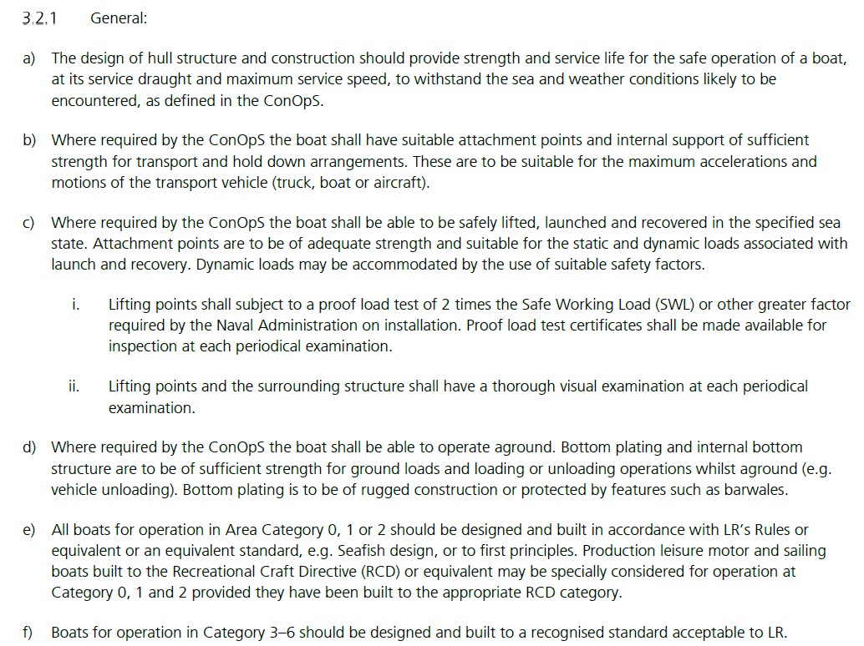
 | Dimensiones de escantillón |  |  |  |  | GREY CODE LLOYD'S REGISTER |  |  | GREY CODE LLOYD'S REGISTER
 | Eslora de escantillón (LWL) | 10.56 | m
 | Manga en flotacion (BWL) | 2.80 | m
 | Puntal (D) | 1.40 | m
 | Calado (d) | 0.53 | m
 | Desplazamiento (Δ) | 8.10 | Ton
 | Velocidad (V) | 25.00 | Knots
 | Astilla Muerta Fondo en LCG (βcg) | 13.00 | °
 | Astilla Muerta Fondo Cerca al LCG (βxx) | 19 | °
 | Astilla Muerta Costados en LCG (βcg) | 55 | °
 | Astilla Muerta Costados Cerca al LCG (βsx) ° | 55 | °
 | Relación velocidad/ eslora | 7.7 | embarcación de planeo

 |  | (lista desplegable) | CATEGORÍA | Factor categoría de diseño (Kdc) | Altura de ola [m]
 | Categoría de Diseño | OCEANICA | A | 1 | 4

 | Factor de carga dinámica (n cg) | 2.77

 | x/LWL | 0.6
 | Factor longitudinal de distribución de presión (Kl) | 1.00

 | Factor de reducción de presión (Kar) minimo | 0.25

 | altura de parte superior del casco desde Linea de flotación (Z) | 1050 | mm
 | altura punto medio del refuerzo desde linea de flotación (h) | 170 | mm
 | Factor de reducción de presión (Kz) | 0.84

 | Convención de colores:
 | casillas modificables
 | Valor no cumple con el criterio
 | Valor cumple con el criterio

Módulo de sección F.S
 |  | CLIENTE: | COTECMAR/GEDIN | PROYECTO: | MER-179-117 |  |  |  | N° DOC:
 |  | SERVICIO: |  | ID PROYECTO: | 4020 |  |  |  | N° de VERSION: | 0
 |  |  |  | PLANO REF. : | ARC-4020-117-01
 |  | PROPOSITO: | Estimar la resistencia longitudinal, a partir de la configuración estructural longitudinal de los elementos que conforman la Sección maestra por su grupo constructivo 100

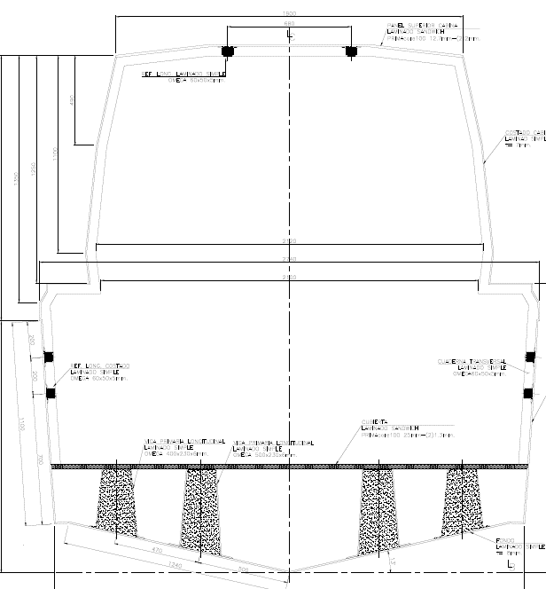
MODULO DE SECCIÓN
N° SISTEMA | NOMBRE SISTEMA / ELEMENTOS | MATERIAL | DIMENSIONES |  | CANTIDAD | AREA | Yg | My | I | I+Ad2
 |  |  | Long.(mm) | Espesor(mm) | (u) | (mm2) | (mm) | (mm2-mm) | (mm4) | (mm4)
110 | Estructura de Casco
111 | Laminas del Forro Exterior
 | Forro Fondo | GFRP | 1263.00 | 6.00 | 2 | 15,156.00 | 160.00 | 2,424,960.00 | 4.55E+04 | 4.56E+09
 | Forro Costado | GFRP | 1100.00 | 6.00 | 2 | 13,200.00 | 1040.00 | 13,728,000.00 | 1.33E+09 | 2.78E+09
 | Forro Pantoque | GFRP | 80.00 | 6.00 | 2 | 960.00 | 260.00 | 249,600.00 | 5.12E+05 | 1.93E+08
 | Forro superestructura | GFRP | 350.00 | 6.00 | 2 | 4,200.00 | 1215.00 | 5,103,000.00 | 4.29E+07 | 1.12E+09
 | Forro techo | GFRP | 350.00 | 6.00 | 2 | 4,200.00 | 3000.00 | 12,600,000.00 | 1.36E+06 | 2.21E+10
 | Cubierta | GFRP | 2080.00 | 6.00 | 1 | 12,480.00 | 600.00 | 7,488,000.00 | 1.01E+06 | 1.47E+08
 | Ref. Longitudinal fondo 500x230x6 480@LC | GFRP | 500.00 | 6.00 | 2 | 14,487.06 | 140.00 | 2,028,188.40 | 4.08E+07 | 4.72E+09
 | Ref. Longitudinal fondo 400x230x6 940@LC | GFRP | 400.00 | 5.00 | 2 | 8,556.00 | 200.00 | 1,711,200.00 | 3.31E+07 | 2.24E+09

116 | Estructura Longitudinal
 | Ref. Longitudinal costado 60x50x5 980@LB | GFRP | 60.00 | 5 | 2 | 1,240.0 | 980.00 | 1,215,200.00 | 1.13E+06 | 9.27E+07
 | Ref. Longitudinal costado 60x50x5 1180@LB | GFRP | 60.00 | 5 | 2 | 1,240.0 | 1180.00 | 1,463,200.00 | 1.13E+06 | 2.77E+08
 | Ref. Longitudinal costado 60x50x5 2975@LB | GFRP | 60.00 | 5 | 2 | 1,240.0 | 2975.00 | 3,689,000.00 | 1.12E+06 | 6.37E+09
 | Ref. Longitudinal costado 60x50x5 2975@LB | GFRP | 60.00 | 5 | 2 | 1,240.0 | 2975.00 | 3,689,000.00 | 1.80E+05 | 6.37E+09

 | Calculo de Momento de Inercia |  |  | ƩTotales |  | Ʃarea (mm2) |  | ƩMy (mm2-mm) |  | ƩIy (mm4)
 |  |  |  |  |  | 78,199.06 |  | 55,389,348.40 |  | 5.09E+10 | Sección transversal cuaderna maestra

 |  | Cálculo de Centroides y Modulo Seccional
 |  | Centroides (mm) | Xcg | 0.00
 |  |  | Ycg | 708
 |  | Distancia a la fibra externa(m) | C1(m) | 0.492 | Cubierta
 |  |  | C2(m) | 0.708 | Fondo
 |  | Modulo seccional Cuaderna Maestra | Smax(cm²-m) | 1,035.97 | Cubierta
 |  |  | Smin(cm²-m) | 719.14 | Fondo

 | Seleccionar material (lista desplegable) | Cálculo de Modulo Seccional Mínimo Norma
 | GFRP | SMR= Modulo Seccional Minimo Requerido(cm²-m | 103.19 | cm²-m
 |  | REFERENCIA: ABS - RULES FOR BUILDING AND CLASSING - HIGH SPEED CRAFT - PART 3

 |  | Calculo Factor de Seguridad
 |  | n= Factor de Seguridad Modulo Smin/SMR | 6.97
 |  | Smin | 719.14 | cm²-m
 |  | SMR | 103.19 | cm²-m
 |  | Observación: Modulo seccional de la cuaderna maestra cumple con lo requerido en la norma
 |  | Nota 1, Modulo seccional de la cuaderna maestra cumple con lo requerido en la norma

 |  |  | Dawin Jimenez Vargas
 |  | IS_ESTRUCTURAS Y MATERIALES

Resistencia viga buque
MÓDULO DE SECCIÓN

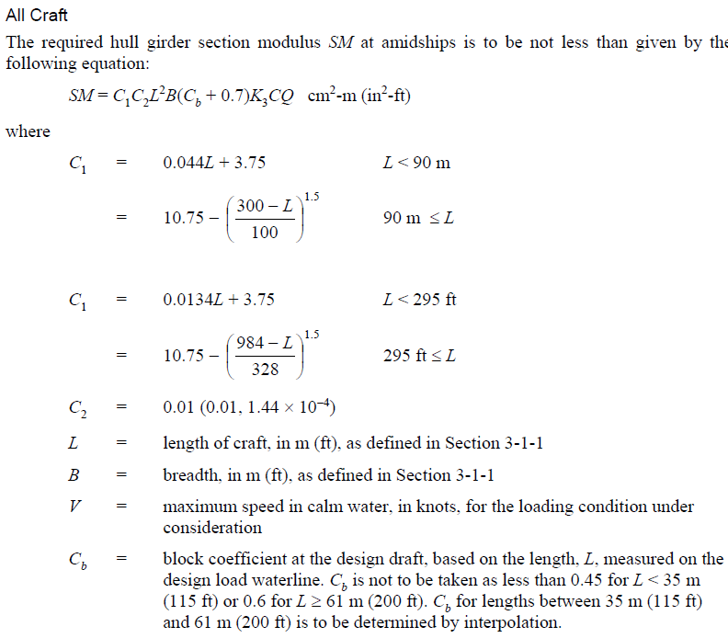
Datos de cálculo
 | C1 | 4.21
 | C2 | 0.01
 | K3 | 1.68
 | C_al | 0.8
 | C_fv | 0.9
 | Q | 3.46
 | Q_fibra | 5.08
 | Sy | 45 | MPa
 | q5 | 2.56 | 1/MPa
 | Cb | 0.45
 | K | 13.33 | MPa

aluminio | SM | 78.97 | cm^2-m
GFRP | SM | 103.19 | cm^2-m
Momento de inercia
 | I | 22.63 | cm^2-m^2

REFERENCIA: ABS - RULES FOR BUILDING AND CLASSING - HIGH SPEED CRAFT - PART 3

espesores laminas
ESPESORES DE LÁMINAS GFRP- SÓLIDOS Y SANDWICH

 | σut | 210.0 | N/mm2
 | Esf. Diseño σd | 105 | N/mm2
 |  |  |  |  |  |  |  | Propiedades del núcleo para soportar cortante

 | *factor curvatura (kc) | 1 |  |  | K4_CASCO | 1 |  | tipo |  | fact. Diseño | E. fluencia, cortante N/mm2 | E. fluencia, diseño cortante N/mm2
 | espacio entre refuerzos (b) | 300 | mm |  | K4_COSTADOS | 0.9 |  | Nucleo PVC ret. <35% S. strain |  | 0.55 | 1.6 | 0.88
 | curvatura (c) | 0 | mm |  | K4_CUBIERTA | 0.7 |  | Espesor de núcleo |  | 19 | mm
 | Espacio entre cuadernas (s) | 800 | mm |  | K5 | 1 |  | Espesor de sandwich minimo requerido para soportar cortante |  | 2.27 | mm
 | l/b | 2.00 |  |  | K6 | 0.9 |  | kc | 1
 | k2 | 0.5 |  |  |  |  |  | Ksch | 0.5
 | k3 | 0.028 |  |  |  |  |  | b | 800 | mm
 |  |  |  |  | Gramaje mínimo |  |  | P | 5.00 | kPa
FONDO | Espesor mínimo forro laminado solido | 6.65 | mm |  | 2.22 | kg/m2 |  | Espesor mínimo de nucleo |  | 0.797 | mm | * Valido para la cubierta
COSTADO | Espesor mínimo forro laminado solido | 2.92 | mm |  | 1.90 | kg/m2
CUBIERTA | Espesor mínimo forro laminado solido | 2.93 | mm
CABINA | Espesor mínimo forro laminado solido | 1.15 | mm

* se debe verificar la aceptación del espesor del laminado con base en la masa de fibra seca por cada metro cuadrado

FONDO
N° Capa | REFUERZO | GRAMAJE | REL. FIBRA | t(mm) |  |  | propiedades de fondo
1 | MAT225 | 0.225 | 0.3 | 0.5 |  |  | cantidad total de fibra | 4.69 | kg/m2
2 | BIAX0/90 | 0.893 | 0.47 | 1.3 |  |  | % total de fibra | 45.76 | %
3 | BIAX0/90 | 0.893 | 0.47 | 1.3 |  |  | espesor nominal | 6.47 | mm
4 | BIAX0/90 | 0.893 | 0.47 | 1.3 |  |  | FS | 0.97
5 | BIAX0/90 | 0.893 | 0.47 | 1.3
6 | BIAX0/90 | 0.893 | 0.47 | 1.3

COSTADOS
N° Capa | REFUERZO | GRAMAJE | REL. FIBRA | t(mm) |  |  | propiedades de costado
1 | MAT225 | 0.225 | 0.3 | 0.5 |  |  | cantidad total de fibra | 4.69 | kg/m2
2 | BIAX0/90 | 0.893 | 0.47 | 1.3 |  |  | % total de fibra | 45.76 | %
3 | BIAX0/90 | 0.893 | 0.47 | 1.3 |  |  | espesor nominal | 6.47 | mm
4 | BIAX0/90 | 0.893 | 0.47 | 1.3 |  |  | FS | 2.22
5 | BIAX0/90 | 0.893 | 0.47 | 1.3
6 | BIAX0/90 | 0.893 | 0.47 | 1.3
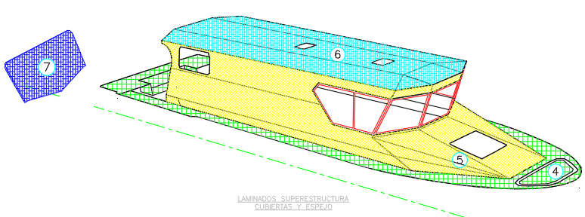

LAMINADO DE CUBIERTA PRINCIPAL
N° Capa | REFUERZO | GRAMAJE | REL. FIBRA | t(mm) |  |  | propiedades de cubierta principal
1 | MAT225 | 0.225 | 0.3 | 0.5 |  |  | cantidad total de fibra | 3.80 | kg/m2
2 | BIAX0/90 | 0.893 | 0.47 | 1.3 |  |  | % total de fibra | 56.17 | %
3 | BIAX0/90 | 0.893 | 0.47 | 1.3 |  |  | espesor nominal | 3.96 | mm
4 | BIAX0/90 | 0.893 | 0.47 | 1.3 |  |  | FS | 1.35
5 | BIAX0/90 | 0.893 | 0.47 | 1.3

LAMINADO DE COSTADOS DE LA SUPERESTRUCTURA
N° Capa | REFUERZO | GRAMAJE | REL. FIBRA | t(mm) |  |  | propiedades de superestructura
1 | MAT225 | 0.225 | 0.3 | 0.5 |  |  | cantidad total de fibra | 3.80 | kg/m2
2 | BIAX0/90 | 0.893 | 0.47 | 1.3 |  |  | % total de fibra | 56.17 | %
3 | BIAX0/90 | 0.893 | 0.47 | 1.3 |  |  | espesor nominal | 3.96 | mm |  |  | Laminación del casco y superestructura
4 | BIAX0/90 | 0.893 | 0.47 | 1.3 |  |  | FS | 3.45
5 | BIAX0/90 | 0.893 | 0.47 | 1.3

LAMINADO DEL TECHO DE LA SUPERESTRUCTURA - sandwich |  |  |  |  |  |  | Propiedades requeridas |  |  |  | Propiedades del panel
N° Capa | REFUERZO | GRAMAJE | REL. FIBRA | t(mm) |  |  | SM mínima requerida EXT | 0.013 | cm3/cm |  | SM EXT | 0.59 | cm3/cm
1 | MAT225 | 0.225 | 0.3 | 0.5 |  |  | SM mínima requerida INT | 0.017 | cm3/cm |  | SM INT | 0.52 | cm3/cm
2 | BIAX0/90 | 0.893 | 0.47 | 1.3 |  |  | Inercia min. Requerida | 0.026 | cm4/cm |  | Inercia | 0.68 | cm4/cm
3 | BIAX0/90 | 0.893 | 0.47 | 1.3
NÚCLEO | PRIMACORE 100 | 1.9 | N/A | 19 |  |  | dimension menor del panel b | 800 | mm |  | tc | 19 | mm
4 | BIAX0/90 | 0.893 | 0.47 | 1.3 |  |  | kc | 1 |  |  | tt | 24.7 | mm
5 | BIAX0/90 | 0.893 | 0.47 | 1.3 |  |  | factor de alargamiento | 0.5
 |  |  |  |  |  |  | Presión | 3.06 | kN/m2 |  | t0 | 3.1 | mm
 |  |  |  |  |  |  | Ruptura por tracción | 244.5 | N/mm2 |  | ti | 2.6 | mm
 |  |  |  |  |  |  | Ec | 16343.712575 | N/mm2 |  | ts | 21.85 | mm
 |  |  |  |  |  |  | Eco | 76 | N/mm2 |  | y0 | 11.5 | mm
 |  |  |  |  |  |  | Gc | 26 | N/mm2 |  | yi | 13.2 | mm
 |  |  |  |  |  |  | masa minima de fibra exterior | 0.76 | kg/m2 |  | masa minima de fibra exterior | 2.01 | kg/m2
 |  |  |  |  |  |  | masa minima de fibra interior | 0.53 | kg/m2 |  | masa minima de fibra interior | 1.79 | kg/m2

LAMINADO DE LA CUBIERTA INTERNA - sandwich |  |  |  |  |  |  | Propiedades requeridas |  |  |  | Propiedades del panel
N° Capa | REFUERZO | GRAMAJE | REL. FIBRA | t(mm) |  |  | SM mínima requerida EXT | 0.02 | cm3/cm |  | SM EXT | 0.35 | cm3/cm
1 | MAT225 | 0.225 | 0.3 | 0.5 |  |  | SM mínima requerida INT | 0.03 | cm3/cm |  | SM INT | 0.35 | cm3/cm
2 | BIAX0/90 | 0.893 | 0.47 | 1.3 |  |  | Inercia min. Requerida | 0.04 | cm4/cm |  | Inercia | 0.39 | cm4/cm
NÚCLEO | PRIMACORE 100 | 1.9 | N/A | 19 |  |  | dimension menor del panel b | 800 | mm |  | tc | 19 | mm
4 | MAT225 | 0.225 | 0.3 | 0.5 |  |  | kc | 1 |  |  | tt | 22.6 | mm
5 | BIAX0/90 | 0.893 | 0.47 | 1.3 |  |  | factor de alargamiento | 0.5
 |  |  |  |  |  |  | Presión | 5.00 | kN/m2 |  | t0 | 1.8 | mm
 |  |  |  |  |  |  | Ruptura por tracción | 244.45 | N/mm2 |  | ti | 1.8 | mm
 |  |  |  |  |  |  | E | 16343.7 | N/mm2 |  | ts | 20.8 | mm
 |  |  |  |  |  |  | Eco | 76 | N/mm2 |  | y0 | 11.3 | mm
 |  |  |  |  |  |  | Gc | 26 | N/mm2 |  | yi | 11.3 | mm
 |  |  |  |  |  |  | masa minima de fibra exterior | 0.76 | kg/m2 |  | masa minima de fibra exterior | 1.12 | kg/m2
 |  |  |  |  |  |  | masa minima de fibra interior | 0.53 | kg/m2 |  | masa minima de fibra interior | 1.12 | kg/m2

LAMINADO DE LOS MAMPAROS - sandwich |  |  |  |  |  |  | Propiedades requeridas |  |  |  | Propiedades del panel
N° Capa | REFUERZO | GRAMAJE | REL. FIBRA | t(mm) |  |  | SM mínima requerida EXT | 0.01 | cm3/cm |  | SM EXT | 0.35 | cm3/cm
1 | MAT225 | 0.225 | 0.3 | 0.5 |  |  | SM mínima requerida INT | 0.01 | cm3/cm |  | SM INT | 0.35 | cm3/cm
2 | BIAX0/90 | 0.893 | 0.47 | 1.3 |  |  | Inercia min. Requerida | 0.02 | cm4/cm |  | Inercia | 0.39 | cm4/cm
NÚCLEO | PRIMACORE 100 | 1.9 | N/A | 19 |  |  | dimension menor del panel b | 800 | mm |  | tc | 19 | mm
4 | MAT225 | 0.225 | 0.3 | 0.5 |  |  | kc | 1 |  |  | tt | 22.6 | mm
5 | BIAX0/90 | 0.893 | 0.47 | 1.3 |  |  | factor de alargamiento | 0.5
 |  |  |  |  |  |  | Presión | 2.00 | kN/m2 |  | t0 | 1.8 | mm
 |  |  |  |  |  |  | Ruptura por tracción | 244.45 | N/mm2 |  | ti | 1.8 | mm
 |  |  |  |  |  |  | E | 16343.7 | N/mm2 |  | ts | 20.8 | mm
 |  |  |  |  |  |  | Eco | 76 | N/mm2 |  | y0 | 11.3 | mm
 |  |  |  |  |  |  | Gc | 26 | N/mm2 |  | yi | 11.3 | mm

Refuerzos
REFUERZOS - ESFUERZOS DE DISEÑO- GFRP

Esfuerzo de diseño a la tracción | 210 | N/mm^2
Esfuerzo de diseño a cortante (TD) | 73.2 | N/mm^2

KSA | 5
s | 300 | mm
Lu | 800 | mm
KCS | 1

Superficie del Alma Aw

Refuerzos long. Fondo (Aw) | 1.69 | cm^2 | 2.45 | cm^2

Refuerzos long. costados (Aw) | 0.33 | cm^2 | 1.81 | cm^2

Refuerzos trans. cubierta (Aw) | 0.08 | cm^2 | 1.81 | cm^2

Modulo de sección Sm |  |  |  |  |  | REFUERZOS DE FONDO

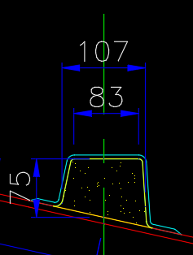
Refuerzos long. Fondo (Sm) | 7.9 | cm^3 | 139.53 | cm^3
Inercia minima | 7.03 | cm^4 |  |  |  |  |  |  |  | Ancho mm | alto mm | E N/mm2 | ÁREA mm2 | AE | yi | AEyi | AEyi^2 | Rigidez EI N/mm2 | EI tot | ZCRIT | SM [cm3] | ESFUERZO FLEX. N/mm2 | F.S | I [cm4]
 |  |  |  |  |  |  |  |  | Forro efectivo | 209 | 6.47 | 12387.3 | 1352.1 | 16749405.468 | 3.2 | 54180780.398 | 175263353.09 | 4716.2042717 | 175268069.29 | -16.50 | -9.46E+01 | -17.46 | 12.029 | 1.4148993544
s | 200 | mm |  |  |  |  |  |  | Laminación del refuerzo ALA | 85 | 3.1 | 11720 | 263.5 | 3088220 | 83.0 | 256382716.68 | 21284784573 | 211.01958333 | 21284784784 | 64.83 | 25.45 | 64.89 | 3.24 | 181.61079167
Refuerzos long. costados (Sm) | 1.01 | cm^3 | 75.54 | cm^3 |  |  |  |  | Laminación del refuerzo ALMA | 3.1 | 75 | 11720 | 465.0 | 5449800 | 44.0 | 239625398.27 | 10536227292 | 217968.75 | 10536445261 | 61.7 | 26.72 | 61.79 | 3.40 | 89.901410073
Inercia minima | 0.90 | cm^4 |  |  |  |  |  |  | Laminación del refuerzo ángulo | 60 | 3.1 | 11720 | 372.0 | 4359840 | 8.0 | 34964070.614 | 280397040.69 | 297.91 | 280397338.6 | -10.17 | -153.51 | -10.8 | 19.52 | 2.3924687594
 |  |  |  |  |  |  |  |  | TOTAL |  |  |  | 2452.6 |  |  |  |  |  | 3.23E+10 |  |  |  | 3.24 | 275.3
lu | 800 | mm
s | 700 | mm
Refuerzo trnas. cubierta (Sm) | 3.53 | cm^3 | 75.54 | cm^3 |  | Espesor | 3.1 | mm
Inercia minima | 3.16 |  |  |  |  | alto | 75 | mm
 |  |  |  |  |  | ancho W | 85 | mm

 |  |  |  |  |  | %fibra | 44%
 |  |  |  |  |  | Et | 11720 | N/mm2
 |  |  |  |  |  | Eje neutro | 19.7 | mm
 |  |  |  |  |  | I | 275 | cm4

 |  |  |  |  |  | REFUERZOS DE FONDO

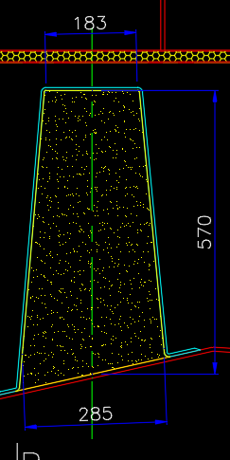
 |  |  |  |  |  |  |  |  |  | Ancho mm | alto mm | E N/mm2 | ÁREA mm2 | AE | yi | AEyi | AEyi^2 | EI | EI tot | ZCRIT | SM | ESFUERZO FLEX. N/mm2 | F.S | I [cm4]
 |  |  |  |  |  |  |  |  | Forro efectivo | 409 | 6.47 | 12387.3 | 2646.2 | 32779690.059 | 3.2 | 106042297.34 | 343046831.89 | 9231.1307839 | 343056063.02 | -178.94 | -1741.98 | -0.95 | 221.55 | 2.769
 |  |  |  |  |  |  |  |  | Laminación del refuerzo ALA | 183 | 3.1 | 11720 | 567.3 | 6648756 | 578.0 | 3843113943.1 | 2.2213967214E+12 | 454.31275 | 2.2213967219E+12 | 394.16 | 835.88 | 1.98 | 106.31 | 18953.9
 |  |  |  |  |  |  |  |  | Laminación del refuerzo ALMA | 3.1 | 570 | 11720 | 3534.0 | 41418480 | 291.5 | 12072244366 | 3.5186970652E+12 | 47841525 | 3.5187449068E+12 | 391.1 | 842.50 | 1.96 | 107.15 | 30023
 |  |  |  |  |  |  |  |  | Laminación del refuerzo ángulo | 80 | 3.1 | 11720 | 496.0 | 5813120 | 8.0 | 46621222.4 | 373902203.65 | 198.60666667 | 373902402.25 | -175.84 | -1873.62 | -0.88 | 238.29 | 3.19
 |  |  |  |  |  |  |  |  | TOTAL |  |  |  | 7243.5 |  |  |  |  |  | 5.7408585871E+12 |  |  |  | 106.31 | 48983.3

 |  |  |  |  |  | Espesor | 3.1 | mm
 |  |  |  |  |  | alto | 570 | mm
 |  |  |  |  |  | ancho W | 285 | mm

 |  |  |  |  |  | %fibra | 44%
 |  |  |  |  |  | Et | 11720 | N/mm2
 |  |  |  |  |  | Eje neutro | 185.4 | mm
 |  |  |  |  |  | I | 48983 | cm4

 |  |  |  |  |  | REFUERZOS DE FONDO

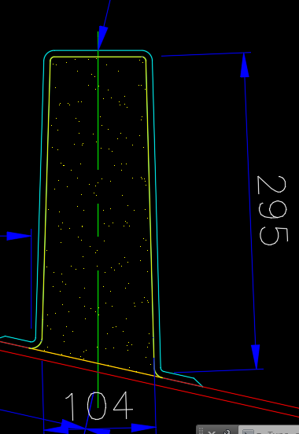
 |  |  |  |  |  |  |  |  |  | Ancho mm | alto mm | E N/mm2 | ÁREA mm2 | AE | yi | AEyi | AEyi^2 | EI | EI tot | ZCRIT | SM | ESFUERZO FLEX. N/mm2 | F.S | I [cm4]
 |  |  |  |  |  |  |  |  | Forro efectivo | 228 | 6.47 | 12387.3 | 1475.2 | 18273274.654 | 3.2 | 59114043.505 | 191233930.74 | 5145.960437 | 191239076.7 | -91.18 | -496.9 | -3.32 | 63.19 | 1.5438296733
 |  |  |  |  |  |  |  |  | Laminación del refuerzo ALA | 90 | 3.1 | 11720 | 279.0 | 3269880 | 303.0 | 990839037.6 | 3.0024404517E+11 | 223.4325 | 3.002440454E+11 | 206.92 | 231.41 | 7.14 | 29.43 | 2561.8092611
 |  |  |  |  |  |  |  |  | Laminación del refuerzo ALMA | 3.1 | 295 | 11720 | 1829.0 | 21435880 | 162.0 | 3472398201.2 | 5.6249378461E+11 | 6632030.2083 | 5.6250041664E+11 | 203.8 | 235 | 7.03 | 29.88 | 4799.4916096
 |  |  |  |  |  |  |  |  | Laminación del refuerzo ángulo | 50 | 3.1 | 11720 | 310.0 | 3633200 | 8.0 | 29138264 | 233688877.28 | 124.12916667 | 233689001.41 | 9.57 | 5003.5 | 0.33 | 636.35 | 1.9939334591
 |  |  |  |  |  |  |  |  | TOTAL |  |  |  | 3893.2 |  |  |  |  |  | 8.6316939012E+11 |  |  |  | 29.43 | 7364.8386338

 |  |  |  |  |  | Espesor | 3.1 | mm
 |  |  |  |  |  | alto | 295 | mm
 |  |  |  |  |  | ancho W | 104 | mm

 |  |  |  |  |  | %fibra | 44%
 |  |  |  |  |  | Et | 11720 | N/mm2
 |  |  |  |  |  | Eje neutro | 97.6 | mm

 |  |  |  |  | REFUERZOS DE FONDO

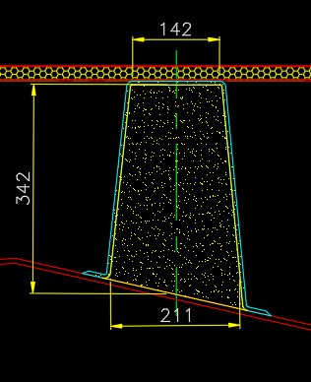
 |  |  |  |  |  |  |  |  |  | Ancho mm | alto mm | E N/mm2 | ÁREA mm2 | AE | yi | AEyi | AEyi^2 | EI | EI tot | ZCRIT | SM | ESFUERZO FLEX. N/mm2 | F.S | I [cm4]
 |  |  |  |  |  |  |  |  | Forro efectivo | 335 | 6.47 | 12387.3 | 2167.5 | 26848890.39 | 3.2 | 86856160.412 | 280979678.93 | 7560.9506421 | 280987239.88 | -100.31 | -708.2 | -2.33 | 90.07 | 2.2683462305
 |  |  |  |  |  |  |  |  | Laminación del refuerzo ALA | 142 | 3.1 | 11720 | 440.2 | 5159144 | 350.0 | 1805803582.9 | 6.3206737008E+11 | 352.52683333 | 6.3206737043E+11 | 197.79 | 379.7 | 4.35 | 48.28 | 5393.0663006
 |  |  |  |  |  |  |  |  | Laminación del refuerzo ALMA | 3.1 | 342 | 11720 | 2120.4 | 24851088 | 185.5 | 4609628313.1 | 8.550399558E+11 | 10333769.4 | 8.5505028957E+11 | 241.7 | 310.7 | 5.31 | 39.51 | 7295.6509349
 |  |  |  |  |  |  |  |  | Laminación del refuerzo ángulo | 60 | 3.1 | 11720 | 372.0 | 4359840 | 8.0 | 34965916.8 | 280426652.74 | 148.955 | 280426801.69 | 6.47 | 11605.7 | 0.14 | 1476.03 | 2.3927201509
 |  |  |  |  |  |  |  |  | TOTAL |  |  |  | 5100.0 |  |  |  |  |  | 1.487679074E+12 |  |  |  | 39.51 | 12693.378302

 |  |  |  |  |  | Espesor | 3.1 | mm
 |  |  |  |  |  | alto | 342 | mm
 |  |  |  |  |  | ancho W | 211 | mm

 |  |  |  |  |  | %fibra | 44% | N/mm2
 |  |  |  |  |  | Et | 11720 | mm
 |  |  |  |  |  | Eje neutro | 106.8 | cm4

 |  |  |  |  | REFUERZOS DE COSTADO

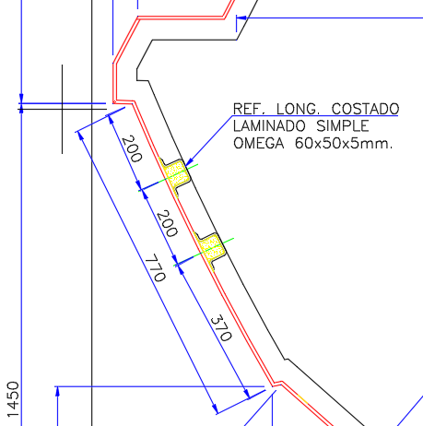
 |  |  |  |  |  |  |  |  |  | Ancho mm | alto mm | E N/mm2 | ÁREA mm2 | AE | yi | AEyi | AEyi^2 | EI | EI tot | ZCRIT | SM | ESFUERZO FLEX. N/mm2 | F.S | I [cm4]
 |  |  |  |  |  |  |  |  | Forro efectivo | 184 | 6.47 | 12387.3 | 1190.5 | 14746853.229 | 3.2 | 47706070.197 | 154329137.09 | 4152.8803527 | 154333289.97 | -8.49 | -79.6 | -2.66 | 78.84 | 1.2458976311
 |  |  |  |  |  |  |  |  | Laminación del refuerzo ALA | 60 | 3.1 | 11720 | 186.0 | 2179920 | 58.0 | 126478958.4 | 7338309166.4 | 148.955 | 7338309315.3 | 289.61 | 2.5 | 85.97 | 2.44 | 62.613560711
 |  |  |  |  |  |  |  |  | Laminación del refuerzo ALMA | 3.1 | 50 | 11720 | 310.0 | 3633200 | 39.5 | 143475068 | 5665830435.3 | 32291.666667 | 5665862727 | 41.5 | 17.2 | 12.32 | 17.04 | 48.343538626
 |  |  |  |  |  |  |  |  | Laminación del refuerzo ángulo | 20 | 3.1 | 11720 | 124.0 | 1453280 | 8.0 | 11655305.6 | 93475550.912 | 49.651666667 | 93475600.564 | 6.47 | 110.3 | 1.92 | 109.34 | 0.79757338365
 |  |  |  |  |  |  |  |  |  |  |  |  | 1810.5 |  |  |  |  |  | 13251980933 |  |  |  | 2.44 | 113.00057035

 |  |  |  |  |  | Espesor | 3.1 | mm
 |  |  |  |  |  | alto | 50 | mm
 |  |  |  |  |  | ancho W | 60 | mm

 |  |  |  |  |  | %fibra | 44% | N/mm2
 |  |  |  |  |  | Et | 11720 | mm
 |  |  |  |  |  | Eje neutro | 15.0 | cm4
 |  |  |  |  |  | I | 113 | cm3

 |  |  |  |  | REFUERZOS DE SUPERESTRUCTURA

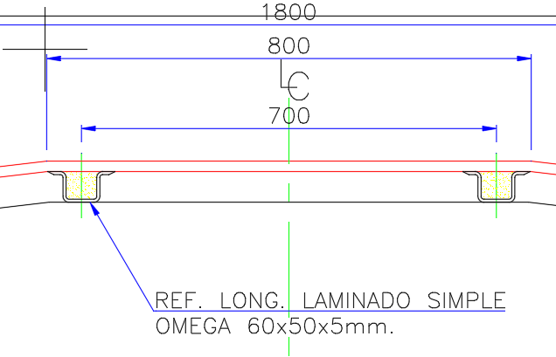
 |  |  |  |  |  |  |  |  |  | Ancho mm | alto mm | E N/mm2 | ÁREA mm2 | AE | yi | AEyi | AEyi^2 | EI | EI tot | ZCRIT | SM | ESFUERZO FLEX. N/mm2 | F.S | I [cm4]
 |  |  |  |  |  |  |  |  | Forro efectivo | 184 | 6.47 | 12387.3 | 1190.5 | 14746853.229 | 3.2 | 47706070.197 | 154329137.09 | 4152.8803527 | 154333289.97 | -8.49 | -71.9 | -1.59 | 131.94 | 1.2458976311
 |  |  |  |  |  |  |  |  | Laminación del refuerzo ALA | 60 | 3.1 | 11720 | 186.0 | 2179920 | 58.0 | 126478958.4 | 7338309166.4 | 148.955 | 7338309315.3 | 289.61 | 2.2 | 51.37 | 4.09 | 62.613560711
 |  |  |  |  |  |  |  |  | Laminación del refuerzo ALMA | 3.1 | 50 | 11720 | 310.0 | 3633200 | 39.5 | 143475068 | 5665830435.3 | 32291.666667 | 5665862727 | 41.5 | 15.5 | 7.36 | 28.52 | 48.343538626
 |  |  |  |  |  |  |  |  | Laminación del refuerzo ángulo | 20 | 3.1 | 11720 | 124.0 | 1453280 | 8.0 | 11655305.6 | 93475550.912 | 49.651666667 | 93475600.564 | 6.47 | 99.7 | 1.15 | 182.98 | 0.79757338365
 |  |  |  |  |  |  |  |  |  |  |  |  | 1810.5 |  |  |  |  |  | 13251980933 |  |  |  | 4.09 | 113

 |  |  |  |  |  | Espesor | 3.1 | mm
 |  |  |  |  |  | alto | 50 | mm
 |  |  |  |  |  | ancho W | 60 | mm

 |  |  |  |  |  | %fibra | 44% | N/mm2
 |  |  |  |  |  | Et | 11720 | mm
 |  |  |  |  |  | Eje neutro | 15.0 | cm4
 |  |  |  |  |  | I | 113 | cm3

